2) Задача
Имеется информация о спросе на товар (не менее трех), реализуемые предприятием со склада. Спрос может снижаться или расти. Часть данных о спросе товаров на отдельные дни была утеряна. Необходимо восстановить пропущенные данные. На основании данных о спросе необходимо спрогнозировать дальнейшее развитие спроса на товар на несколько дней вперед, на неделю, на месяц. (25 баллов)

Спрос на товар за Май
 | Дата | Спрос (шт) | X^2 | X*Y | Тренд | ±1,5σ
1 | 2022-05-01 | 308 | 1 | 308 | 438.6733871 | 199.35343322 | 677.99334097
2 | 2022-05-02 | 533 | 4 | 1066 | 442.36612903 | 203.04617516 | 681.68608291
3 | 2022-05-03 | 347 | 9 | 1041 | 446.05887097 | 206.73891709 | 685.37882484
4 | 2022-05-04 | 639 | 16 | 2556 | 449.7516129 | 210.43165903 | 689.07156678
5 | 2022-05-05 | 458 | 25 | 2290 | 453.44435484 | 214.12440096 | 692.76430871
6 | 2022-05-06 | 471 | 36 | 2826 | 457.13709677 | 217.8171429 | 696.45705065
7 | 2022-05-07 | 493 | 49 | 3451 | 460.82983871 | 221.50988483 | 700.14979258
8 | 2022-05-08 | 654 | 64 | 5232 | 464.52258065 | 225.20262677 | 703.84253452
9 | 2022-05-09 | 283 | 81 | 2547 | 468.21532258 | 228.89536871 | 707.53527646
10 | 2022-05-10 | 534 | 100 | 5340 | 471.90806452 | 232.58811064 | 711.22801839
11 | 2022-05-11 | 273 | 121 | 3003 | 475.60080645 | 236.28085258 | 714.92076033
12 | 2022-05-12 | 258 | 144 | 3096 | 479.29354839 | 239.97359451 | 718.61350226
13 | 2022-05-13 | 577 | 169 | 7501 | 482.98629032 | 243.66633645 | 722.3062442
14 | 2022-05-14 | 477 | 196 | 6678 | 486.67903226 | 247.35907838 | 725.99898613
15 | 2022-05-15 | 799 | 225 | 11985 | 490.37177419 | 251.05182032 | 729.69172807
16 | 2022-05-16 | 342 | 256 | 5472 | 494.06451613 | 254.74456225 | 733.38447
17 | 2022-05-17 | 748 | 289 | 12716 | 497.75725806 | 258.43730419 | 737.07721194
18 | 2022-05-18 | 265 | 324 | 4770 | 501.45 | 262.13004613 | 740.76995387
19 | 2022-05-19 | 382 | 361 | 7258 | 505.14274194 | 265.82278806 | 744.46269581
20 | 2022-05-20 | 522 | 400 | 10440 | 508.83548387 | 269.51553 | 748.15543775
21 | 2022-05-21 | 608 | 441 | 12768 | 512.52822581 | 273.20827193 | 751.84817968
22 | 2022-05-22 | 482 | 484 | 10604 | 516.22096774 | 276.90101387 | 755.54092162
23 | 2022-05-23 | 305 | 529 | 7015 | 519.91370968 | 280.5937558 | 759.23366355
24 | 2022-05-24 | 605 | 576 | 14520 | 523.60645161 | 284.28649774 | 762.92640549
25 | 2022-05-25 | 473 | 625 | 11825 | 527.29919355 | 287.97923967 | 766.61914742
26 | 2022-05-26 | 713 | 676 | 18538 | 530.99193548 | 291.67198161 | 770.31188936
27 | 2022-05-27 | 676 | 729 | 18252 | 534.68467742 | 295.36472354 | 774.00463129
28 | 2022-05-28 | 721 | 784 | 20188 | 538.37741935 | 299.05746548 | 777.69737323
29 | 2022-05-29 | 461 | 841 | 13369 | 542.07016129 | 302.75020742 | 781.39011517
30 | 2022-05-30 | 620 | 900 | 18600 | 545.76290323 | 306.44294935 | 785.0828571
31 | 2022-05-31 | 289 | 961 | 8959 | 549.45564516 | 310.13569129 | 788.77559904

Сред Х |  | Сред Y | Сред X^2 | Сред X*Y
16 |  | 494.06451613 | 336 | 8200.4516129

a= | 3.6927419355
b= | 434.98064516

Прогноз спроса на товар на Июнь
Прогноз на месяц |  | Спрос (шт)
32 | 2022-06-01 | 553.1483871
33 | 2022-06-02 | 556.84112903
34 | 2022-06-03 | 560.53387097
35 | 2022-06-04 | 564.2266129
36 | 2022-06-05 | 567.91935484
37 | 2022-06-06 | 571.61209677
38 | 2022-06-07 | 575.30483871
39 | 2022-06-08 | 578.99758065
40 | 2022-06-09 | 582.69032258
41 | 2022-06-10 | 586.38306452
42 | 2022-06-11 | 590.07580645
43 | 2022-06-12 | 593.76854839
44 | 2022-06-13 | 597.46129032
45 | 2022-06-14 | 601.15403226
46 | 2022-06-15 | 604.84677419
47 | 2022-06-16 | 608.53951613
48 | 2022-06-17 | 612.23225806
49 | 2022-06-18 | 615.925
50 | 2022-06-19 | 619.61774194
51 | 2022-06-20 | 623.31048387
52 | 2022-06-21 | 627.00322581
53 | 2022-06-22 | 630.69596774
54 | 2022-06-23 | 634.38870968
55 | 2022-06-24 | 638.08145161
56 | 2022-06-25 | 641.77419355
57 | 2022-06-26 | 645.46693548
58 | 2022-06-27 | 649.15967742
59 | 2022-06-28 | 652.85241935
60 | 2022-06-29 | 656.54516129
61 | 2022-06-30 | 660.23790323

3) Задача
Затраты (граммы) | Молоко | Хлеб | Сахар | Сливки | Масло | Маргарин | Ваниль | Себестоимость (р) | Стоимость (р) | Прибыль (р) | Количество | Всего имеется (гр) |  | Себестоим за гр (р)
Сливочное | 10 | 10 | 10 | 50 | 10 | 12 | 32 | 248 | 350 | 102 | 30075 | Молоко | 2000000 | 1
Молочное | 15 | 1 | 3 | 8 | 2 | 1 | 12 | 61 | 150 | 89 | 59388 | Хлеб | 5000000 | 2
Пломбир | 10 | 5 | 25 | 25 | 3 | 5 | 15 | 181 | 350 | 169 | 80843 | Сахар | 2500000 | 3
Фруктовое | 1 | 1 | 35 | 1 | 1 | 1 | 1 | 116 | 200 | 84 | 0 | Сливки | 4000000 | 2
 |  |  |  |  |  |  |  |  |  |  |  | Масло | 3000000 | 2
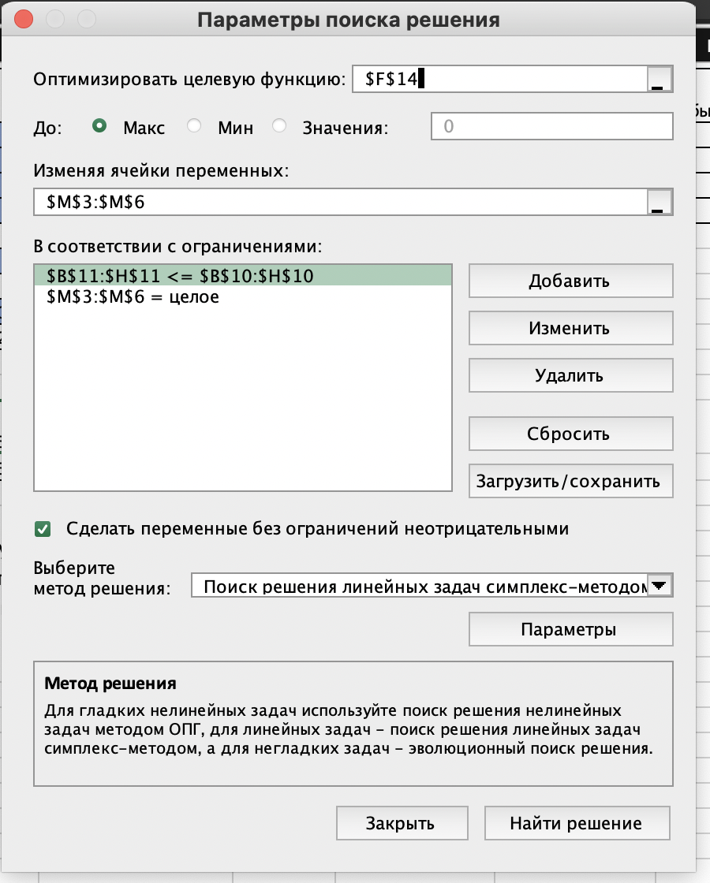
Себестоимость | 1 | 2 | 3 | 2 | 2 | 3 | 1 |  |  |  |  | Маргарин | 4000000 | 3
 |  |  |  |  |  |  |  |  |  |  |  | Ваниль | 8000000 | 1
Макс | 2000000 | 5000000 | 2500000 | 4000000 | 3000000 | 4000000 | 8000000
Ограничение | 2000000 | 764353 | 2499989 | 3999929 | 662055 | 824503 | 2887701

 |  |  |  | Макс.прибыль (руб) | 22015649
 |  |  |  | Млн руб | 22.015649

Магазин продает 4 вида мороженого: сливочное, молочное, пломбир, фруктовое. Для того, чтобы их сделать необходимо затратить определенное количество ингредиентов в граммах. Составить таблицу с нормативными затратами ресурсов на производство одного изделия, сколько всего есть ингредиентов у магазина и цена за 1 шт. продукта. Необходимо определить сколько штук каждого изделия нужно продать, чтобы получить максимум прибыли. (25 баллов)

